PEGAWAI TDK TETAP DAN HONOR
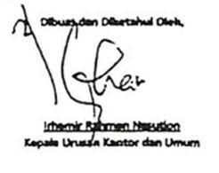
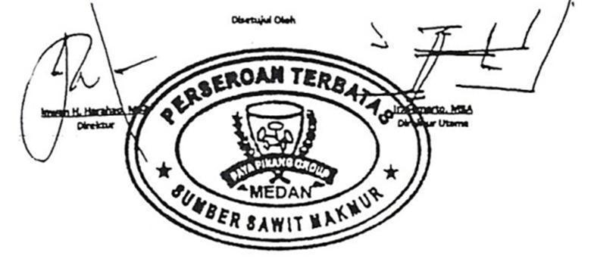
PENERIMAAN PEGAWAI TIDAK TETAP DAN HONOR
KANTOR DIREKSI PAYA PINANG GROUP
PT. SUMBER SAWIT MAKMUR
PERIODE : NOVEMBER 2019

NO | NAMA | GAJI POKOK | TUNJANGAN |  |  |  |  |  |  |  |  |  |  |  |  |  |  |  | GAJI POKOK + TUNJANGAN | BONUS/THR/LAIN-LAIN | GAJI BRUTO | POTONGAN |  |  |  |  |  |  | TUNJANGAN DIBAYAR DIMUKA |  |  |  | POT. PINJAMAN PEGAWAI | SISA YG DITERIMAKAN
 |  |  | KELUARGA | JABATAN | KERAJINAN | PEROBATAN | SW. RUMAH | TRANSPORT | TJ. BERAS | PERUSAHAAN | U. MAKAN | JKK - JKM (0.84%) | BPJS KSHTN (4%) | LEMBUR | SPPD | PENYESUAIAN | ASURANSI KESEHATAN | PREMI |  |  |  | JKK-JKM (0.84%) | BPJS KSHTN (4%) | PPH 21 BONUS/THR/LAIN-LAIN | JHT (2%) | BPJS KSHTN (1%) | IURAN PENSIUN (1%) | ASURANSI KESEHATAN | U. MAKAN | SPPD | GAJI/THR/BONUS | PREMI
1 | YELDI NOVRIANTI | 3,475,000 |  |  |  |  |  |  |  |  | 529,000 | 31,002 | 139,249 |  | 741,000 |  | 610,367 | 541,000 | 6,066,618 | 3,159,000 | 9,225,618 | 31,002 | 139,249 | 157,950 | 73,813 | 36,907 | 36,907 | 610,367 | 529,000 | 741,000 | 3,159,000 | 541,000 |  | 3,315,777
 | JUMLAH | 3,475,000 |  |  |  |  |  |  |  |  | 529,000 | 31,002 | 139,249 |  | 741,000 |  | 610,367 | 541,000 | 6,066,618 | 3,159,000 | 9,225,618 | 31,002 | 139,249 | 157,950 | 73,813 | 36,907 | 36,907 | 610,367 | 529,000 | 741,000 | 3,159,000 | 541,000 |  | 3,315,777

